메인보드
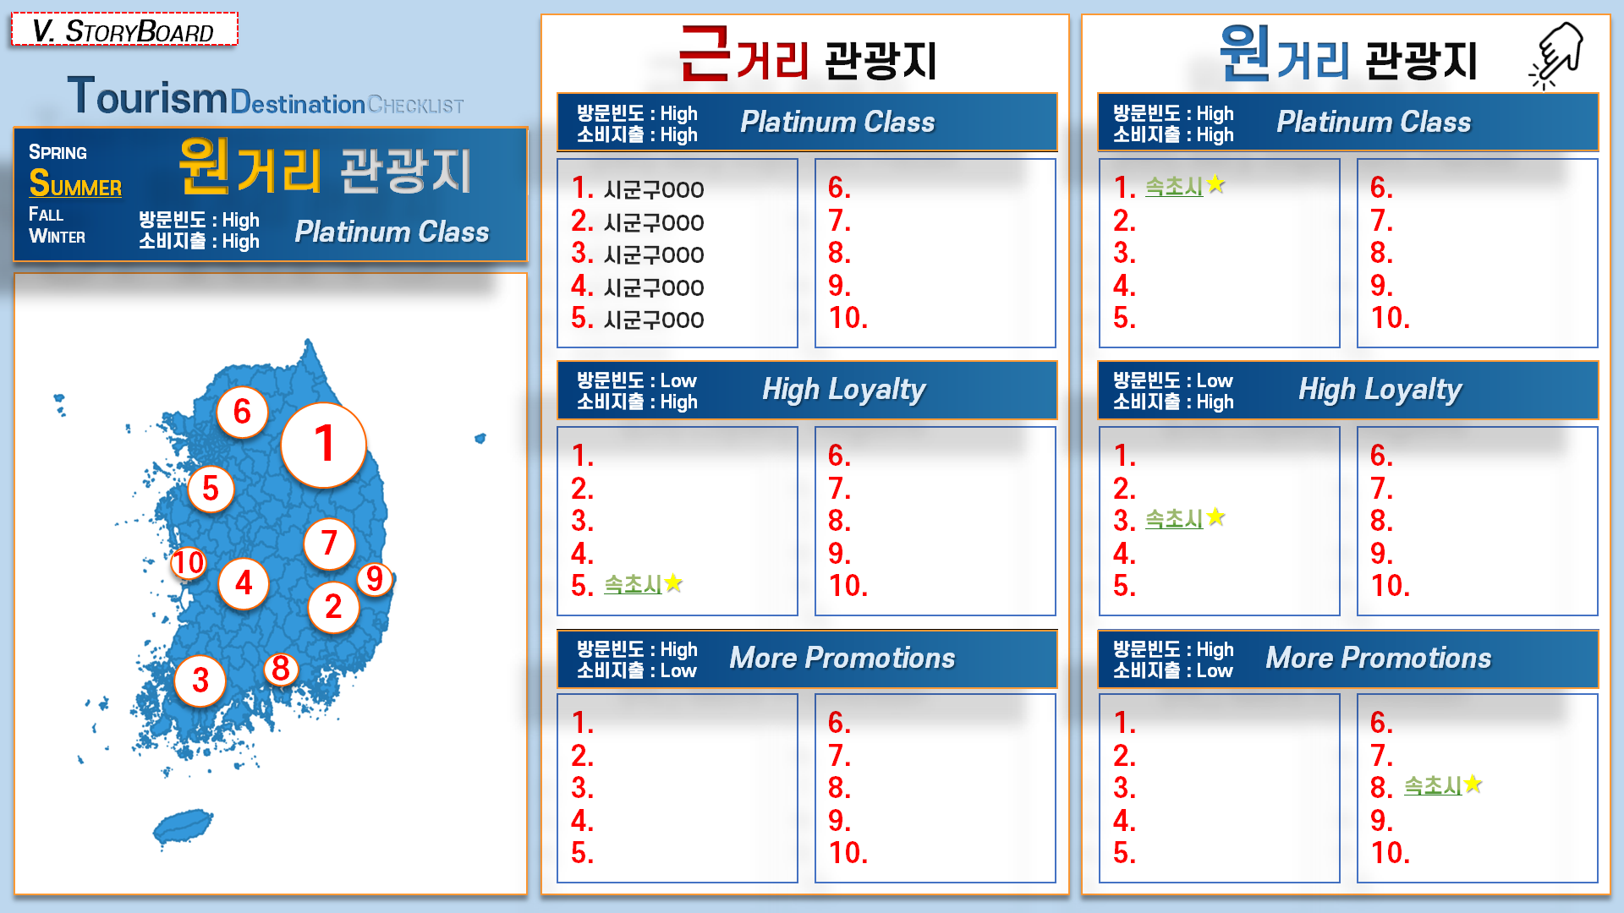


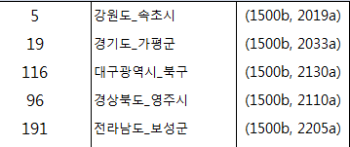
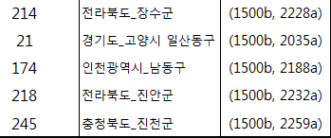

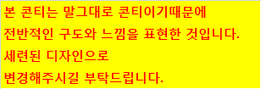

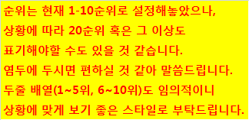

위 보드내 클릭이라고 표기한 부분은
'실제' 삽입 표기 내용은 아니며,
보드이용자가 '클릭'할 수 있는 부분을
나타내는 것 (보드작업 용도 목적 표기)

상세보드
